상품제안서
모던시크 노트북가방 | 상품코드: S16703

 |  |  |  |  |  |  | 02-713-8555 | www.synergygift.co.kr
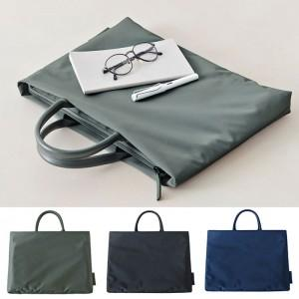

【상세/제작정보】

【인쇄/포장옵션】 | 풀칼라 / OPP(비닐)

【공급단가】 | 수량 | 30~ | 100~ | 500~ | 1,000~ | 3,000~
*VAT별도 | S | 10,200원 | 9,600원 | 9,000원 | 8,850원 | 8,700원
 | M | 10,700원 | 10,100원 | 9,450원 | 9,300원 | 9,150원
 | L | 11,000원 | 10,400원 | 9,700원 | 9,500원 | 9,350원

【상품 URL】 | https://www.synergygift.co.kr:443/src/goods_detail.php?gdno=12591

